Sheet2 (2)
附件1
防汛救灾应急物资采购清单
0 | 物资 | 图片 | 参数 | 单位 | 品牌 | 数量 | 备注
1 | 个人手持手电 | 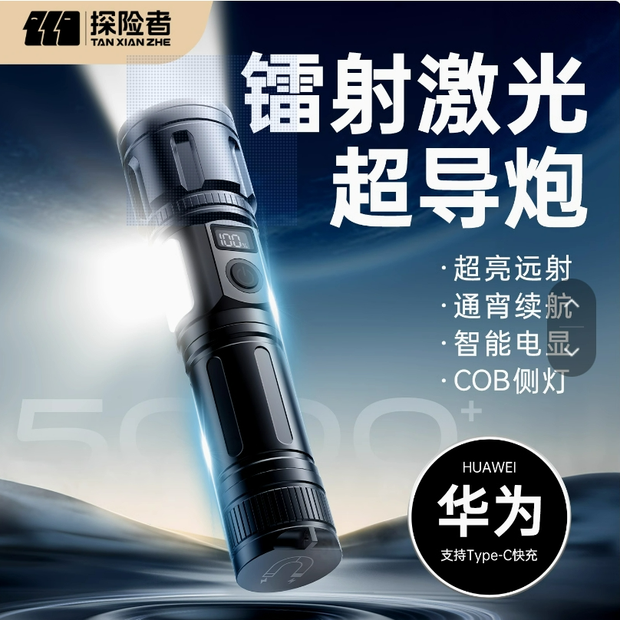 | 高精镭射P80激光-二电【四档调节++液晶数字电显+可充手机+超长24小时续航】 | 个 | 探险者 | 200
2 | 气胀救生衣 (背心式) | 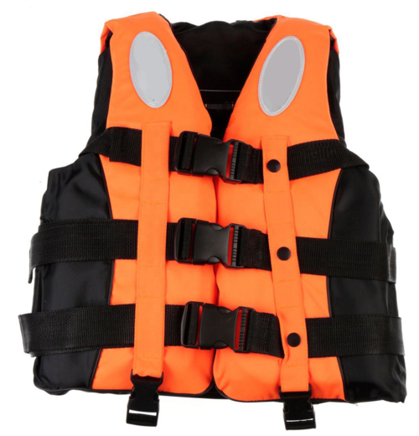 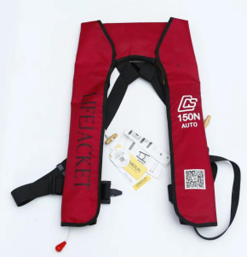 | 功能：固体背心衣体的基础上又配置气囊式救生衣部分，即由背心式救生衣体和气囊式救生衣体两部分来确保人员的落水安全。 颜色：橙色 救生衣固有浮力部分：≥75N 救生衣气囊浮力部分：≥150N 救生衣气囊手动充气时间：≤5s 储存环境 温度：-30℃～65℃ 重量：1.5kg 适用范围：适合抢险救援人员在水上、水边工作场合使用。 | 件 |  | 300 | 需提供三年的售后服务（充气服务）
3 | 防雨护具 （分体式雨衣） | 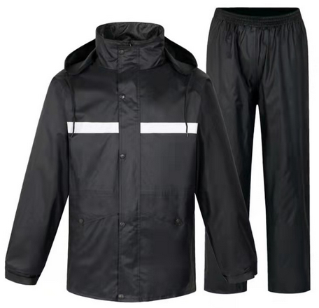 | 型号: 1007-1；材质: 聚酯纤维，颜色分类: 双层加厚耐磨款，毛重: 0.95-1.35kg； 包装尺寸: 300x300x30mm；货号: 220728 符合QB/T4999-2016《日用防雨品 雨衣雨披》检测标准 | 套 | 天堂牌 | 300
4 | 中筒橡胶雨靴 |  | 绝缘，鞋底由高密度橡胶制成的磨牙底，防滑耐磨 。雨靴鞋底天然橡胶含量≥40%。 型号：807中筒单层；雨靴号码35～45 | 双 | 回力牌 | 300
5 | 卫星电话 | 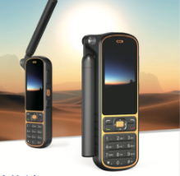 | 1、多模通信:支持天通卫星移动话音和短信，全网通4G移动话音、短信，对讲通信功能；天通卫星通信需采用中国电子科技集团公司第五十四研究所研发的“天通一号”核心模块； 2、定位:支持单北斗定位功能（提供权威部门出具的检测报告并加盖制造商公章）； ▲3、应用处理器能力不低于2.0GHz四核，不低于Android12智能操作系统； 4、摄像头:前摄不低于 800万像素；后摄不低于 800 万像素自动对焦，带闪光灯； 5、存储内存:运行内存RAM不小于2GB，存储内存 ROM 不小于 16GB，可支持64G TF卡拓展； ▲6、显示屏幕不小于3.1寸显示屏，CTP多点触控；分辨率不低于480*800； 7、产品应支持的三防Type-C接口，支持标准的 usb 数字耳机； | 部 |  | 2
备注：图片仅供参考，以实物型号为准。

